Table 1

الصنف | الاسم التجاري | التركيب | الاستطباب | العرض
 | ادفا اوفاريا | D chorio inositol Myo inositol Folic acid a lactalbumin | العلاج النوعي لمتلازمة المبيض المتعدد الكيسات | 10+1
 | اوزوكير H PLUS | Ozonated oil Hyaluronic acid D-panthenol | لعلاج القدم السكرية و دعم التئام الحروق والجروح | 10+1
 | اوزوكير R PLUS | Ozonated oil Hyaluronic acid D-panthenol Centinella asiatica extract Pompegrant extract | مقاربة نوعية لعلاج البواسير الشرجية | 10+1
 | اوزوكير M PLUS | Ozonated oil Hyaluronic acid D-panthenol Jojoba oil | لعلاج القلاع والتقرحات الفموية | 10+1
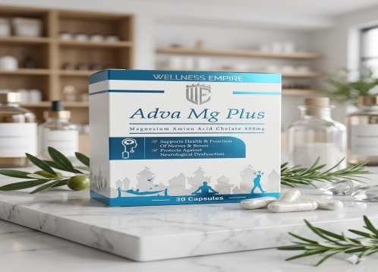 | ادفا مغنزيوم بلس | Magnesiun amino acid chelate Vitamin B6 | متمم غذائي يفيد في علاج تشنج العضلات والارق وتعزيز النشاط | 10+1
 | ادفانسيد N.A.C | N acetyl cysteine Selenium | حالات العقم الثانوي عند الرجال الناجمة عند لزوجة السائل المنوي مقشع وحال للبلغم | 10+1
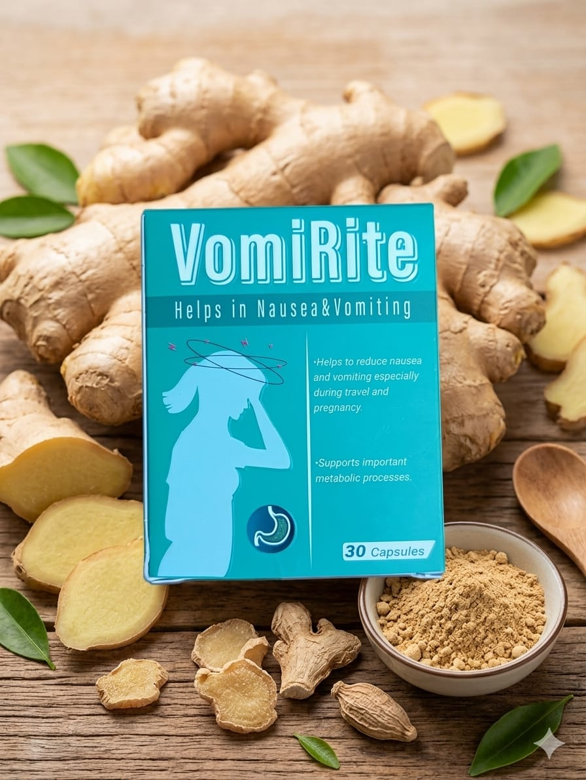 | فومي رايت | Ginger root powder vitamine B6 | تخفبف الغثيان والقئ ودوار الحركة المرتبط بالحمل | 10+2
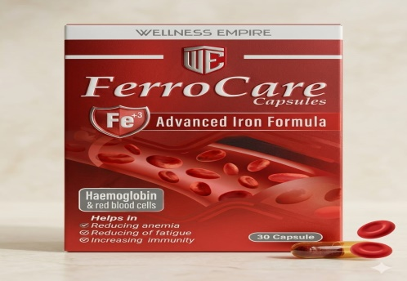 | فيرو كير كبسول | Iron poly maltose | لعلاج والوقاية من فقر الدم | 10+3
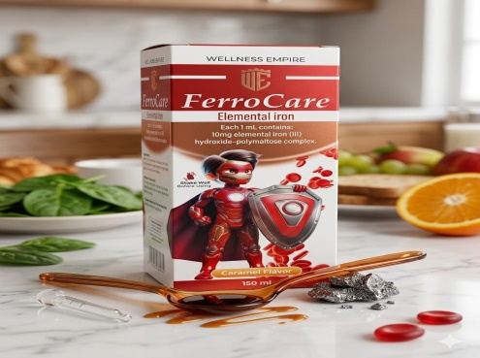 | فيرو كير شراب | Iron poly maltose | لعلاج والوقاية من فقر الدم | 10+2
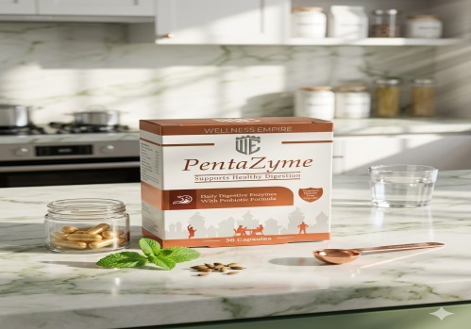 | بنتازايم | Probiotic Amylase Protease Lipase Lactase Cellulase | العلاج الأمثل لمشاكل الجهاز الهضمي ,عسر الهضم ,الكولون العصبي , غازات البطن والاضطرابات الهضمية | 10+1
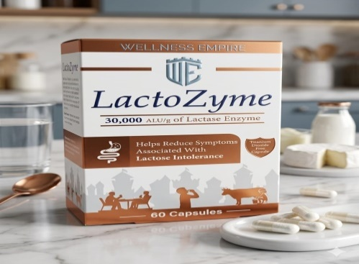 | لاكتوزايم | Lactase enzyme | للأشخاص الذين يعانون من حساسية لمشتقات الحليب والألبان | 10+1
 | الجيا كير | Calcium from organic source Vit D Magnesium | حالات نقص الكالسيوم والوقاية منها | 10+3
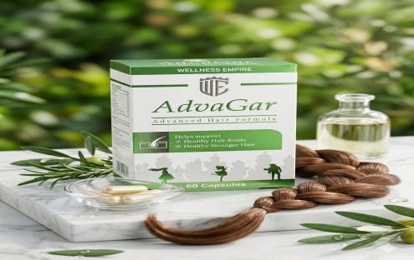 | ادفا غار | Cysteine Keratin Calcium pantothenate Para amino benzoic acid Medical yeast Vit B1 | تركيبة مميزة لعلاج تساقط الشعر عند الرجال والنساء | 10+2
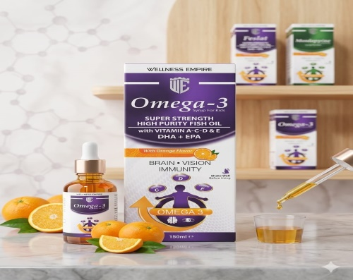 | اوميغا 3 شراب | Super strength high purity fish oil Vit A-C-D-E | دعم النمو عند الأطفال ودعم صحة الجهاز العصبي | 10+2
 | ايميون سمارت | Vit C Vit D3 Vit E Zinc | تعزيز ودعم المناعة | 10+2
 | ليلي دوش باكنغ صودا | Sodium bicarbonate | غسول نسائي لزيادة احتمال الحمل الذكري

